Programowanie_Liniowe_1
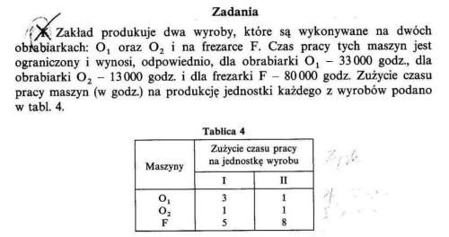
ZAD1 | I | II | LIMITY
O1 | 3 | 1 | 30000
O2 | 1 | 1 | 13000
O3 | 5 | 8 | 80000
zysk | 1 | 4
 |  |  | 7000 |  |  | Przed zmianami
 | x1 | x2 |  |  |  | x1 | x2
 | 4800 | 7000 |  |  |  | 4800 | 7000

 | 21400 |  |  |  |  | 21400
 | 11800 |  |  |  |  | 11800
 | 80000 |  |  |  |  | 80000
CEL | 32800 |  |  |  | CEL | 25800

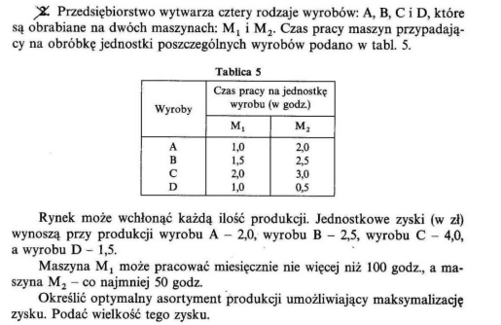
ZAD 2
 | A | B | C | D | LIMIT
M1 | 1 | 1.5 | 2 | 1 | 100 | co najwyżej
M2 | 2 | 2.5 | 3 | 0.5 | 50 | co najmniej
Zysk | 2 | 2.5 | 4 | 1.5

 | x1 | x2 | x3 | x4
 | 100 | 0 | 0 | 0

 | 100
 | 200
CEL | 200

Cosik z lekcji
 |  |  | 2 | 3
 |  |  | 3 | 2
 |  |  | 2 | 3
 |  |  | 3 | 2
 |  |  | 2 | 3
 |  |  | 3 | 2

 |  |  | 2 | 3

Zrobić ze 2 zadania

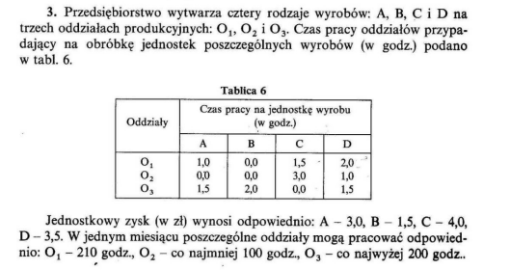
ZAD3
 | A | B | C | D | LIMITY
O1 | 1 | 0 | 1.5 | 2 | 210
O2 | 0 | 0 | 3 | 1 | 100 | co najmniej
O3 | 1.5 | 2 | 0 | 1.5 | 200 | co najwyżej
ZYSK | 3 | 1.5 | 4 | 3.5

 | x1 | x2 | x3 | x4
 | 0 | 100 | 140 | 0

 | CZAS PRACY MASZYN DLA WYPRODUKOWANIE WYROBU
O1 | 210
O2 | 420
O3 | 200
 | ZYSK CAŁKOWITY
 | 710

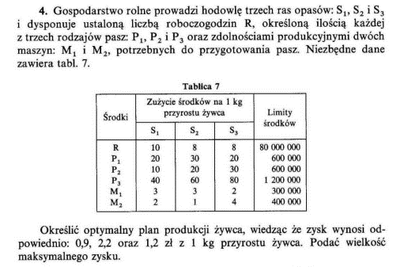
ZAD4

 | S1 | S2 | S3 | LIMITY
R | 10 | 8 | 8 | 80,000,000
P1 | 20 | 30 | 20 | 600,000
P2 | 10 | 20 | 30 | 600,000
P3 | 40 | 60 | 80 | 1,200,000
M1 | 3 | 3 | 2 | 300,000
M2 | 2 | 1 | 4 | 400,000
Zysk | 0.9 | 2.2 | 1.2

 | x1 | x2 | x3
 | 0 | 20000 | 0

 | Suma środków potrzebych do wyprodukowania wszystkich żywców
R | 160,000
P1 | 600,000
P2 | 400,000
P3 | 1,200,000
M1 | 60,000
M2 | 20,000
 | ZYSK
 | 44,000

Programowanie_Liniowe_2
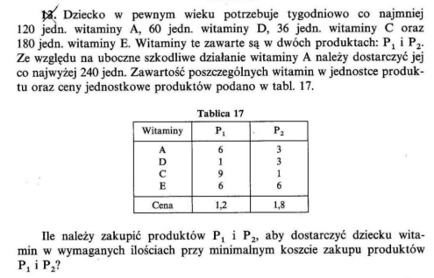
ZAD13
 | P1 | P2 | Min | Max
A | 6 | 3 | 120 | 240
D | 1 | 3 | 60
C | 9 | 1 | 36
F | 6 | 6 | 180
Cena | 1.2 | 1.8

 | x1 | x2
 | 15 | 15
 | Zawartość jednostek witaminy
A | 135
D | 60
C | 150
F | 180
Koszt | 45.00 zł

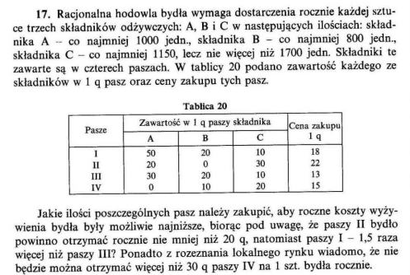
ZAD 17
 | I | II | III | IV | Min | Max
A | 50 | 20 | 30 | 0 | 1000
B | 20 | 0 | 20 | 10 | 800
C | 10 | 30 | 10 | 20 | 1150 | 1700
Cena | 18 | 22 | 13 | 15

 | x1 | x2 | x3 | x4
 | 21 | 20 | 14 | 10
Warunki | = 1,5 * X3 | >20 |  | < 30
 | 21

 | Wartości odżywcze razem
A | 1870
B | 800
C | 1150
Koszt | 1150

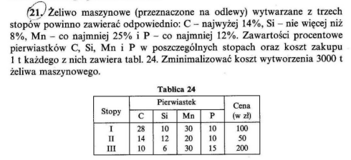
ZAD21
 | I | II | III | Min | Max
C | 28 | 14 | 10 |  | 420.00
Si | 10 | 12 | 6 |  | 240.00
Mn | 30 | 20 | 30 | 750.00
P | 10 | 10 | 15 | 360.00 |  | Ile Chcemy ?
Cena | 100 | 50 | 200 |  |  | 3000

 | X1 | X2 | X3 | Suma ton
 | 0 | 1000 | 2000 | 3000

 | Ilość pierwiastkow (masa)
C | 340
Si | 240
Mn | 800
P | 400
Koszt | 450,000.00 zł

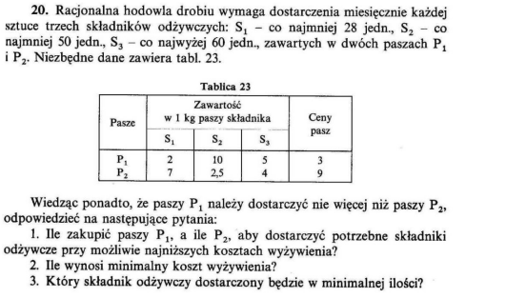
ZAD 20
 | P1 | P2 | Min | Max
S1 | 2 | 7 | 28
S2 | 10 | 2.5 | 50
S3 | 5 | 4 |  | 60
Cena | 3 | 9
Gdy P1 <P2 |  |  |  |  | Gdy P1 <P2
 | X1 | X2 |  |  | X1 | X2
 | 4 | 4 |  |  | 4.3076923077 | 2.7692307692

 | Ilość składników odżywczych |  |  |  |  | Ilość składników odżywczych
S1 | 36 |  |  |  | S1 | 28
S2 | 50 |  |  |  | S2 | 50
S3 | 36 |  |  |  | S3 | 32.615384615
Koszt | 48 |  |  |  | Koszt | 37.846153846

ZADANIE Z WYKŁADU
 | P1 | P2 | P3 | P4 | Ai
M1 | 50 | 40 | 50 | 20 | 70 |  | LEGENDA
M2 | 40 | 80 | 70 | 30 | 50 |  | P- Piekarnia
M3 | 60 | 40 | 70 | 80 | 80 |  | M- magazyn'
Bj | 40 | 60 | 50 | 50 | 200 |  | Ai - ile jest na magazynie
 |  |  |  |  |  |  | Bj - ile potrzebuje piekarnia
 |  |  |  |  |  |  | W tabelcie koszty dostawy
 | 0 | 0 | 30 | 40 | 70 |  | F - magazyn u dostawcy
 | 40 | 0 | 0 | 10 | 50
 | 0 | 60 | 20 | 0 | 80
 | 40 | 60 | 50 | 50

CEL | 8000

II wersja
 | P1 | P2 | P3 | P4 | F | Ai
M1 | 50 | 40 | 50 | 20 | 5 | 100
M2 | 40 | 80 | 70 | 30 | 5 | 50
M3 | 60 | 40 | 70 | 80 | 6 | 80
Bj | 40 | 60 | 50 | 50 | 30 | 230

 | 0 | 0 | 50 | 50 | 0 | 100
 | 40 | 0 | 0 | 0 | 10 | 50
 | 0 | 60 | 0 | 0 | 20 | 80
 | 40 | 60 | 50 | 50 | 30

CEL | 7670

Programowanie_Liniowe_3
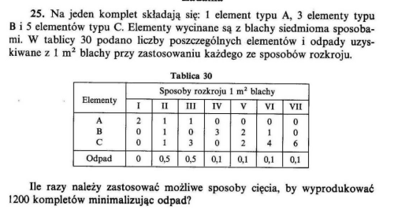
ZAD 25
 | I | II | III | IV | V | VI | VII
A | 2 | 1 | 1 | 0 | 0 | 0 | 0
B | 0 | 1 | 0 | 3 | 2 | 1 | 0
C | 0 | 1 | 3 | 0 | 2 | 4 | 6
Odpady | 0 | 0.5 | 0.5 | 0.1 | 0.1 | 0.1 | 0.1

 | X1 | X2 | X3 | X4 | X5 | X6 | X7
 | 600 | 0 | 0 | 687.6114125 | 523.7270645 | 489.71163351 | 498.94988949

 | Ilość Poszczególnych elementów
A | 1200 | 1200 |  |  |  |  | 1200
B | 3600 | 3600
C | 6000 | 6000
Odpady | 220 | ^ile elementów żeby zrobić te 1200 kompletów^

Zad 26

 | A | B | C | D | E | F | G | H | MIN
1.2 | 4 | 3 | 3 | 0 | 1 | 2 | 0 | 0 | 200
1.6 | 0 | 1 | 0 | 1 | 0 | 2 | 3 | 2 | 300
1.9 | 0 | 0 | 1 | 2 | 2 | 0 | 0 | 1 | 100
Odpad | 0.8 | 0.4 | 0.1 | 0.2 | 0.6 | 0 | 0.8 | 0.5

A | 0 | 0 | 0 | 50 | 0 | 125 | 0 | 0

1.2 | 250
1.6 | 300
1.9 | 100
Odpady | 10

ZAD 33

 | 10 | 10 | 10 | 15 | 15 | 15 | 15 |  | LIMITY
I(2,5) | 0 | 1 | 4 | 2 | 0 | 3 | 6 |  | 1000 | =
II(7,5) | 0 | 1 | 0 | 0 | 2 | 1 | 0 |  | 200 | >=
III(10) | 1 | 0 | 0 | 1 | 0 | 0 | 0 |  | 500 | >=

 | x1 | x2 | x3 | x4 | x5 | x6 | x7
 | 0 | 0 | 0 | 500 | 100 | 0 | 0
 | Ilość wyciętych spodów
I grubość | 1000
II grubość | 200
III grubość | 500
 | Ilość użytych bloków
10 | 0
15 | 600
RAZEM | 600

ZAD 34
 | 8 | 8 | 8 | 8 | 8 | 10 | 10 | 10 | 10 | LIMITY
2,5t | 3 | 1 | 0 | 0 | 2 | 4 | 0 | 0 | 1 | 625
3t | 0 | 0 | 2 | 1 | 1 | 0 | 3 | 0 | 1 | 930
4,5t | 0 | 1 | 0 | 1 | 0 | 0 | 0 | 2 | 1 | 2025
 | 7.5 | 7 | 6 | 7.5 | 8 | 10 | 9 | 9 | 10

 | x1 | x2 | x3 | x4 | x5 | x6 | x7 | x8 | x9
 | 0 | 0 | 0 | 2 | 0 | 0 | 101 | 699 | 625

2.5 | 625
3 | 930
4.5 | 2025
 |  |  | LIMT |  |  | Tutaj zakładamy że jak nie wejdzie to zostawiamy puste miejsce
8t | 2 |  | 30 | <= |  | I skrzynie bierze się w całośći a nie tylko część krzynki i reszta inną barką
10t | 1425
 | 1427

WERSJA II (Prawdopodobnie zrobiona :p)
Tony | 8 | 8 | 8 | 8 | 8 | 10 | 10 | 10 | 10 | 10 | 10 | LIMITY
2.5 | 0 | 1 | 0 | 2 | 3 | 0 | 4 | 1 | 1 | 2 | 0 | 625 | =
3 | 1 | 0 | 2 | 1 | 0 | 0 | 0 | 1 | 2 | 1 | 3 | 930 | =
4.5 | 1 | 1 | 0 | 0 | 0 | 2 | 0 | 1 | 0 | 0 | 0 | 2025 | =
ODPADY | 0.5 | 1 | 2 | 0 | 0.5 | 1 | 0 | 0 | 1.5 | 2 | 1

 | x1 | x2 | x3 | x4 | x5 | x6 | x7 | x8 | x9 | x10 | x11
 | 30 | 0 | 0 | 0 | 0 | 685 | 0 | 625 | 0 | 0 | 91.666666667

2.5 | 625
3 | 930
4.5 | 2025 |  |  |  |  |  | Tutaj można rozwalać skrzynki więc mamy odpady
Odpady | 791.66666667
 |  |  | LIMITY
8t | 30 |  | <= | 30
10t | 1401.6666667
Razem | 1431.6666667

ZAD 32
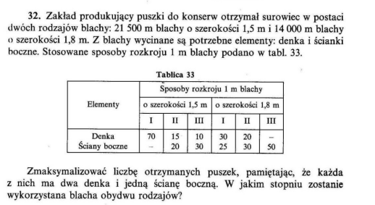

 |  | 1.5 |  |  | 1.8
 | I | II | III | I | II | III
Denka | 70 | 15 | 10 | 30 | 20
Ściany |  | 20 | 30 | 25 | 30 | 50

 | 20625 | 0 | 875 | 0 | 0 | 14000
 |  | Warunek |  | LIMIT
Denka | 1452500 | x2 | 1452500 | 21500 | 21500
Ściany | 726250 | x1 |  | 14000 | 14000

Puszki | 726250
 |  |  | 1452500

Zaganienia_Transportowe
Zad 65
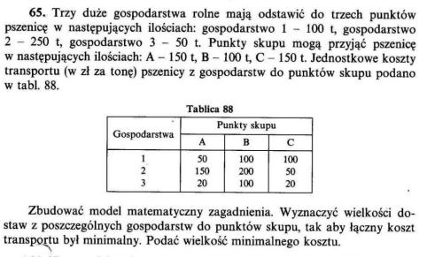

 | A | B | C
1 | 50 | 100 | 100 | 100
2 | 150 | 200 | 50 | 250
3 | 20 | 100 | 20 | 50
 | 150 | 100 | 150

 | 0 | 100 | 0 | 100
 | 100 | 0 | 150 | 250
 | 50 | 0 | 0 | 50
 | 150 | 100 | 150

cel | 33500

ZAD 68
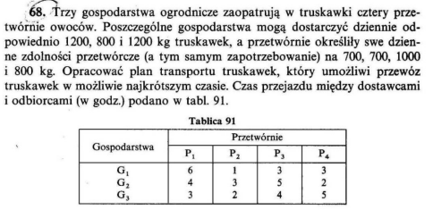
 | P1 | P2 | P3 | P4
G1 | 6 | 1 | 3 | 3 | 1200
G2 | 4 | 3 | 5 | 2 | 800
G3 | 3 | 2 | 4 | 5 | 1200
 | 700 | 700 | 1000 | 800

 | 0 | 700 | 500 | 0 | 1200
 | 0 | 0 | 0 | 800 | 800
 | 700 | 0 | 500 | 0 | 1200
 | 700 | 700 | 1000 | 800

CYL | 7900

ZAD 71

 | S1 | S2 | S3 | S4 | M
H1 | 90 | 140 | 150 | 130 | 20 | 100
H2 | 70 | 150 | 80 | 30 | 25 | 50
H3 | 50 | 30 | 100 | 120 | 20 | 80
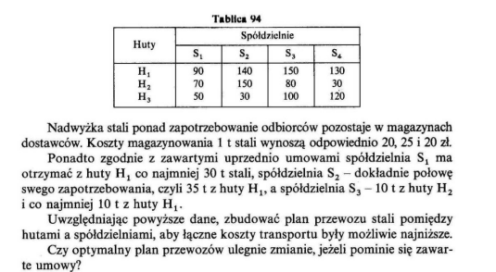
 | 40 | 70 | 30 | 50 | 40

limity | >=30 z h1 | =35 z h1 | 10 z h2 i >=10 z h1
 | 30 | 35 | 10

Ładnie elegancko z umową
 | 30 | 35 | 10 | 0 | 25 | 100
 | 0 | 0 | 10 | 40 | 0 | 50
 | 10 | 35 | 10 | 10 | 15 | 80
 | 40 | 70 | 30 | 50 | 40

Cel | 15650

Bez umowy oszuści robią
 | 40 | 0 | 20 | 0 | 40 | 100
 | 0 | 0 | 0 | 50 | 0 | 50
 | 0 | 70 | 10 | 0 | 0 | 80
 | 40 | 70 | 30 | 50 | 40

Cel | 12000

ZAD 74
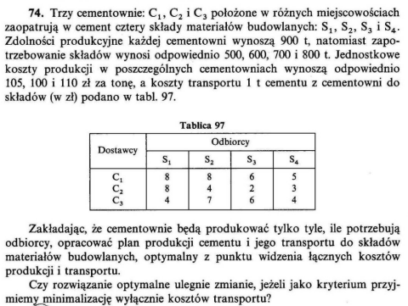

 | S1 | S2 | S3 | S4
C1 | 8 | 8 | 6 | 5 | 900 |  | 105
C2 | 8 | 4 | 2 | 3 | 900 |  | 100
C3 | 4 | 7 | 6 | 4 | 900 |  | 110
 | 500 | 600 | 700 | 800

Tabela kosztów ceny za tonę + transport
 | S1 | S2 | S3 | S4
C1 | 113 | 113 | 111 | 110 | 900
C2 | 108 | 104 | 102 | 103 | 900
C3 | 114 | 117 | 116 | 114 | 900
 | 500 | 600 | 700 | 800

Transport + cena za tone (Ilość w tonach)
 | 0 | 0 | 400 | 500 | 900
 | 0 | 600 | 300 | 0 | 900
 | 500 | 0 | 0 | 300 | 800
 | 500 | 600 | 700 | 800

Cel | 283600

Tylko transport - DARMOWY CEMENT <3
 | 0 | 0 | 400 | 400 | 800
 | 0 | 600 | 300 | 0 | 900
 | 500 | 0 | 0 | 400 | 900
 | 500 | 600 | 700 | 800

Cel | 11000

ZAD 81

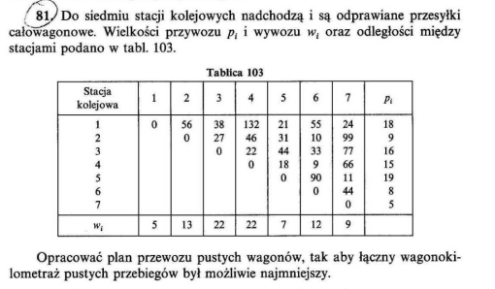
 | 1 | 2 | 3 | 4 | 5 | 6 | 7 | Pi
1 | 0 | 56 | 38 | 132 | 21 | 55 | 24 | 18
2 |  | 0 | 27 | 46 | 31 | 10 | 99 | 9
3 |  |  | 0 | 22 | 44 | 33 | 77 | 16
4 |  |  |  | 0 | 18 | 9 | 66 | 15
5 |  |  |  |  | 0 | 90 | 11 | 19
6 |  |  |  |  |  | 0 | 44 | 8
7 |  |  |  |  |  |  | 0 | 5
Wi | 5 | 13 | 22 | 22 | 7 | 12 | 9

Sprawdzamy kto jest dostawcą (+) a kto odbiorcą (-)
Pi | Wi |  | LP | Rola
18 | 5 | 13 | 1 | D1
9 | 13 | -4 | 2 | O1
16 | 22 | -6 | 3 | O2
15 | 22 | -7 | 4 | O3
19 | 7 | 12 | 5 | D2
8 | 12 | -4 | 6 | O4
5 | 9 | -4 | 7 | O5

Tablica transportowa
 | O1 | O2 | O3 | O4 | O5
D1 | 56 | 38 | 132 | 55 | 24 | 13
D2 | 31 | 44 | 18 | 90 | 11 | 12
 | 4 | 6 | 7 | 4 | 4

Zmienne
 | 0 | 6 | 0 | 4 | 3 | 13
 | 4 | 0 | 7 | 0 | 1 | 12
 | 4 | 6 | 7 | 4 | 4

WYNIK | 781

ZAD 82

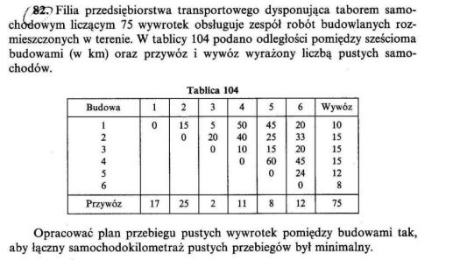
 | 1 | 2 | 3 | 4 | 5 | 6 | Wywóz
1 | 0 | 15 | 5 | 50 | 45 | 20 | 10
2 |  | 0 | 20 | 40 | 25 | 33 | 15
3 |  |  | 0 | 10 | 15 | 20 | 15
4 |  |  |  | 0 | 60 | 45 | 15
5 |  |  |  |  | 0 | 24 | 12
6 |  |  |  |  |  | 0 | 8
Przywóz | 17 | 25 | 2 | 11 | 8 | 12 | 75

Sprawdzamy kto jest dostawcą (+) a kto odbiorcą (-)
LP | Wywóz | Przywóz |  | ROLA
1 | 10 | 17 | -7 | O1
2 | 15 | 25 | -10 | O2
3 | 15 | 2 | 13 | D1
4 | 15 | 11 | 4 | D2
5 | 12 | 8 | 4 | D3
6 | 8 | 12 | -4 | O4

Tablica transportowa

 | D1 | D2 | D3
O1 | 5 | 50 | 45 | 7
O2 | 20 | 40 | 25 | 10
O3 | 20 | 45 | 24 | 4
 | 13 | 4 | 4

Zmienne
 | D1 | D2 | D3
O1 | 7 | 0 | 0 | 7
O2 | 6 | 4 | 0 | 10
O3 | 0 | 0 | 4 | 4
 | 13 | 4 | 4

CEL | 411

ZAD 78
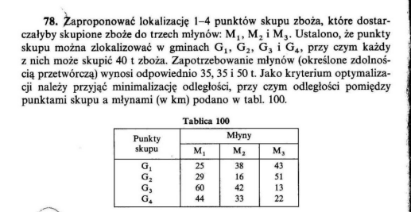
 | M1 | M2 | M3 |  | max
G1 | 25 | 38 | 43 | 0 | 40
G2 | 29 | 16 | 51 | 0 | 40
G3 | 60 | 42 | 13 | 0 | 40
G4 | 44 | 33 | 22 | 0 | 40
Max | 35 | 35 | 50 | 40

 | M1 | M2 | M3 | O
G1 | 35 | 0 | 0 | 5 | 40
G2 | 0 | 35 | 0 | 5 | 40
G3 | 0 | 0 | 40 | 0 | 40
 | 0 | 0 | 10 | 30 | 40
 | 35 | 35 | 50 | 40

Trasa | 2175

Algorytm_Węgierski
ZAD 97

 | 1 | 2 | 3
O1 | 24 | 12 | 18
O2 | 18 | 20 | 16
O3 | 10 | 8 | 12
O4 | 16 | 14 | 6

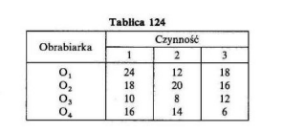
 | 1 | 2 | 3
O1 | 0 | 1 | 0 | 1
O2 | 0 | 0 | 0 | 0
O3 | 1 | 0 | 0 | 1
O4 | 0 | 0 | 1 | 1
 | 1 | 1 | 1

CEL | 28

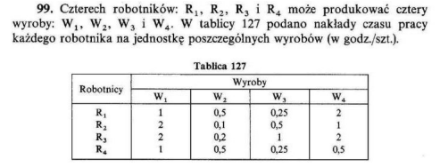
ZAD 99
a)
 | W1 | W2 | W3 | W4
R1 | 1 | 0.5 | 0.25 | 2
R2 | 2 | 0.1 | 0.5 | 1
R3 | 2 | 0.2 | 1 | 2
R4 | 1 | 0.5 | 0.25 | 0.5

 | 1 | 0 | 0 | 0 | 1
 | 0 | 0 | 1 | 0 | 1
 | 0 | 1 | 0 | 0 | 1
 | 0 | 0 | 0 | 1 | 1
 | 1 | 1 | 1 | 1

CEL | 2.2

b)
 | W1 | W2 | W3 | W4
R1 | 1 | 2 | 4 | 0.5
R2 | 0.5 | 10 | 2 | 1
R3 | 0.5 | 5 | 1 | 0.5
R4 | 1 | 2 | 4 | 2

 | 0 | 0 | 1 | 0 | 1
 | 0 | 1 | 0 | 0 | 1
 | 1 | 0 | 0 | 0 | 1
 | 0 | 0 | 0 | 1 | 1
 | 1 | 1 | 1 | 1

CEL | 16.5

ZAD 91
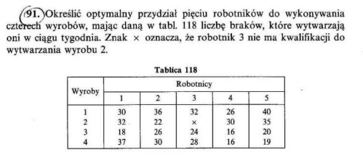
 | 1 | 2 | 3 | 4 | 5
1 | 30 | 36 | 32 | 26 | 40
2 | 32 | 22 | 100 | 30 | 35
3 | 18 | 26 | 24 | 16 | 20
4 | 37 | 30 | 28 | 16 | 19

 | 1 | 0 | 0 | 0 | 0 | 1
 | 0 | 1 | 0 | 0 | 0 | 1
 | 0 | 0 | 1 | 0 | 0 | 1
 | 0 | 0 | 0 | 0 | 1 | 1
 | 1 | 1 | 1 | 0 | 1
 |  |  |  |  |  |  | 100 - jest niezdolny do tej roboty czyli ma strasznie duże braki

CEL | 95

Gry
ZAD 101

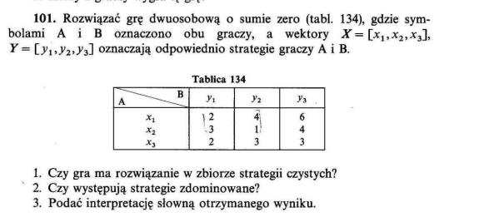
 |  |  |  | MIN MAX
A/B | y1 | y2 | y3 |  |  |  | nie bierzemy
x1 | 2 | 4 | 6 | 2
x2 | 3 | 1 | 4 | 1
x3 | 2 | 3 | 3 | 2
 | 3 | 4 | 6

 | p1 | p2 | vA
 | 2 | 3 | -1 | 0
 | 4 | 1 | -1 | 0
 | 1 | 1 | 0 | 1
 |  |  |  | 1

 | p1 | p2 | vA
 | 0.5 | 0.5 | 2.5

0
0
1
1

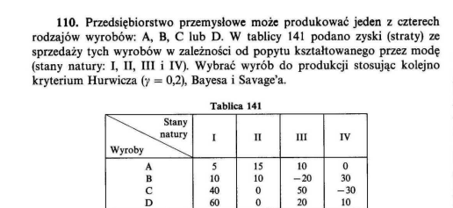
ZAD 110
 |  |  |  |  | MIN MAX | GAMMA
PRAWD | 0.1 | 0.2 | 0.5 | 0.2 |  | 0.2
 | I | II | III | IV | WALD | HURWICZ | BAYES | BAYES 2
A | 5 | 15 | 10 | 0 | 0 | 12 | 7.5 | 8.5
B | 10 | 10 | -20 | 30 | -20 | 20 | 7.5 | -1
C | 40 | 0 | 50 | -30 | -30 | 34 | 15 | 23
D | 60 | 0 | 20 | 10 | 0 | 48 | 22.5 | 18

SAVAGEA

 | I | II | III | IV | MAX MIN
A | 55 | 0 | 40 | 30 | 55
B | 50 | 5 | 70 | 0 | 70
C | 20 | 15 | 0 | 60 | 60
D | 0 | 15 | 30 | 20 | 30

 | HURWICZ 2

 | 0 | 0.1 | 0.2 | 0.3 | 0.4 | 0.5 | 0.6 | 0.7 | 0.8 | 0.9 | 1
 | 15 | 13.5 | 12 | 10.5 | 9 | 7.5 | 6 | 4.5 | 3 | 1.5 | 0
 | 30 | 25 | 20 | 15 | 10 | 5 | 0 | -5 | -10 | -15 | -20
 | 50 | 42 | 34 | 26 | 18 | 10 | 2 | -6 | -14 | -22 | -30
 | 60 | 54 | 48 | 42 | 36 | 30 | 24 | 18 | 12 | 6 | 0

